工作表1
一、功能名稱
時空戰場2

二、功能説明
玩家將分配到A、B兩國陣營，奪取對方陣營的旗幟
也可以到地圖中央采集素材召喚名將加入戰鬥
獲取逐鹿令和累積時空秘令進程

三、功能流程圖

斷線

陣營A
到場地中間
到場地中間
活動icon
重新登陸

時空戰場（開啓當期戰場，例：赤壁之戰）
進入遊戲
隨機徵召（加入人數少的陣營）
滿足20v20
開始活動

限時icon
陣營B
離開按鍵退出
到對方陣營
拿旗子回到自己陣營

無法回到活動且30分鐘不可匹配

四、功能主要大綱

五、功能主要内容

時空戰場進入

限時按鍵進入

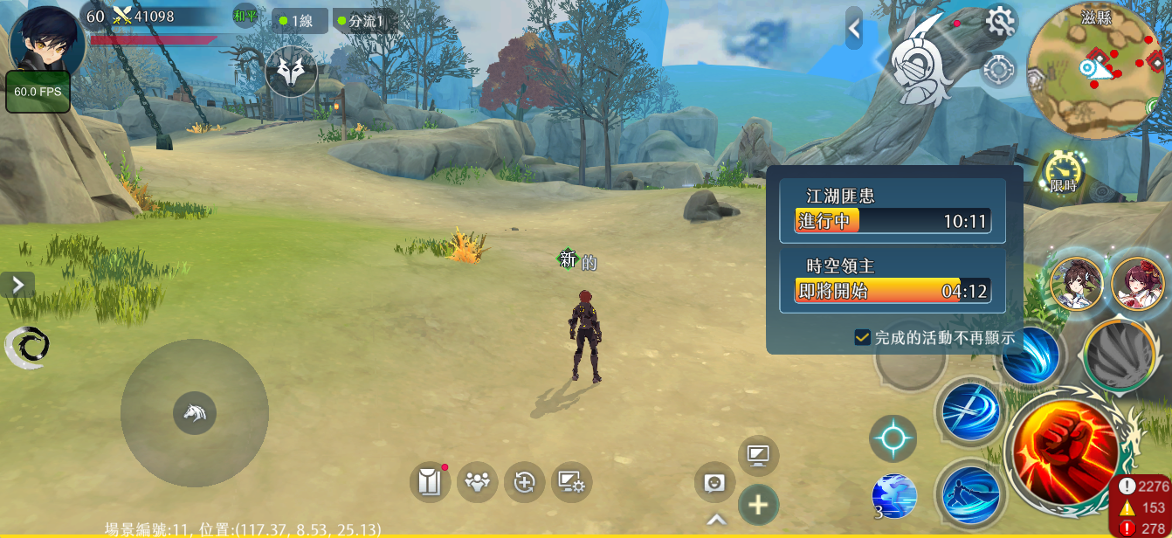

1
 |  |  |  |  | 1 | 通過主介面的限時按鍵進入活動介面
時空戰場

活動入口進入

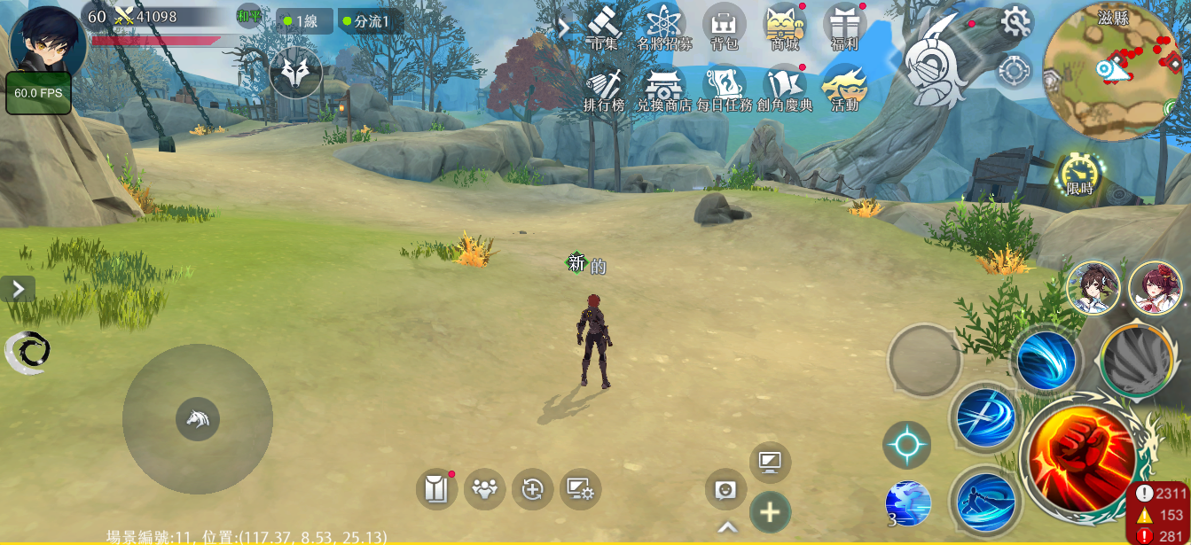
1

 |  |  |  |  | 1 | 點擊主介面活動按鍵

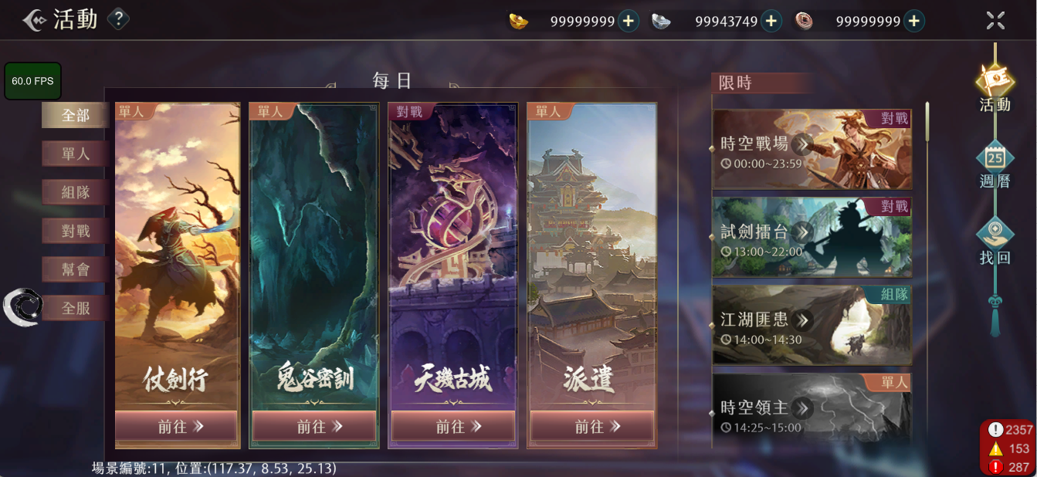

2
 |  |  |  |  | 2 | 通過限時欄時空戰場按鍵進入活動介面

時空戰場介面

1
2

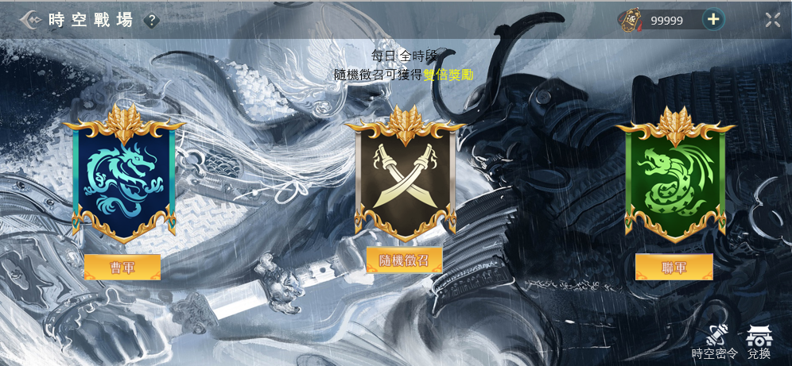
3
 |  |  |  |  | 1 | 時空戰場規則

 |  |  |  |  | 2 | 金錢列顯示逐鹿令

 |  |  |  |  | 3 | 不同主題有不同底圖

4
 |  |  |  |  | 4 | 告知玩家選擇“隨機徵召”可以獲得更多獎勵的字串

 |  |  |  |  | 5 | 從左自右依次爲：①曹軍旗幟②中立旗幟③聯軍旗幟
5
 |  |  |  |  | 6 | 從左自右依次爲：“曹軍”，“隨機徵召”，“聯軍”
 |  |  |  |  |  | 點擊後進入該陣營匹配，按鍵顯示“取消匹配”，再次點擊退出匹配狀態，按鍵顯示恢復
 |  |  |  |  |  | 點擊“隨機徵召”進入當前人數更少的陣營匹配，用標記記錄，完成活動獲得更多獎勵

 |  |  |  |  | 7 | 匹配中的玩家進入一個儲存池，當滿足20V20時開始活動

6

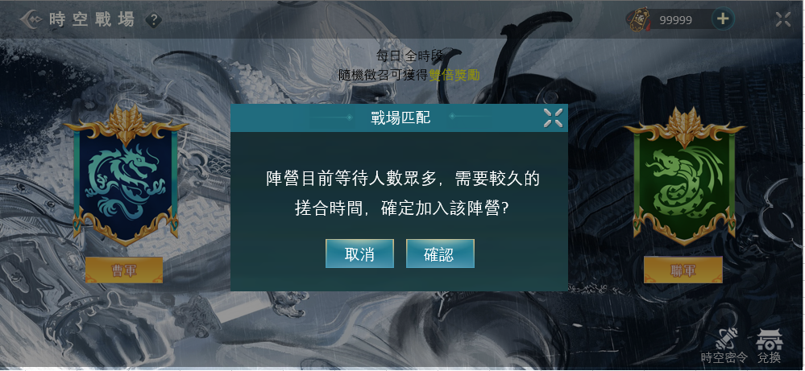

8
 |  |  |  |  | 8 | 當多數人陣營比少數人陣營多100個人時，顯示提示告知會等待較久

9
 |  |  |  |  | 9 | 點擊顯示時空密令介面

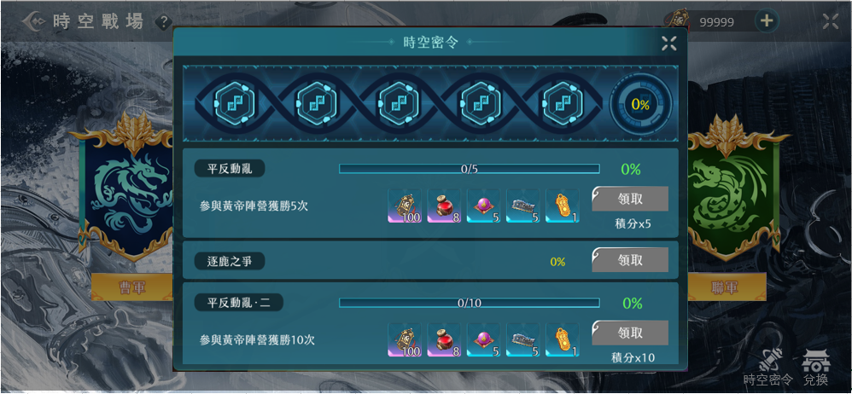
10
 |  |  |  |  | 10 | 當完成下方任務時會獲取積分，積分會累積這個進度條，每次到達節點，會獲得獎勵
11
 |  |  |  |  | 11 | 累積進度條百分比

 |  |  |  |  | 12 | 時空密令介面打開的任務欄默認顯示形式，包括：
 |  |  |  |  |  | ①任務名稱②任務内容③任務進度條④任務進度百分比⑤任務獎勵⑥領取按鍵⑦積分
12
 |  |  |  |  | 13 | 點擊默認顯示形式的任務欄，會變成收起形式，包括：
 |  |  |  |  |  | ①任務名稱②任務進度百分比③領取按鍵

13
 |  |  |  |  | 14 | 領取按鍵有三種形式：
 |  |  |  |  |  | ①任務完成，領取按鍵亮起

領取
14

 |  |  |  |  |  | ②任務未完成，領取按鍵變灰（如圖）

 |  |  |  |  |  | ③任務完成後，點擊領取獲得獎勵後，領取按鍵消失，該任務欄變灰并移動至底部

15

 |  |  |  |  | 15 | 點擊顯示商店介面

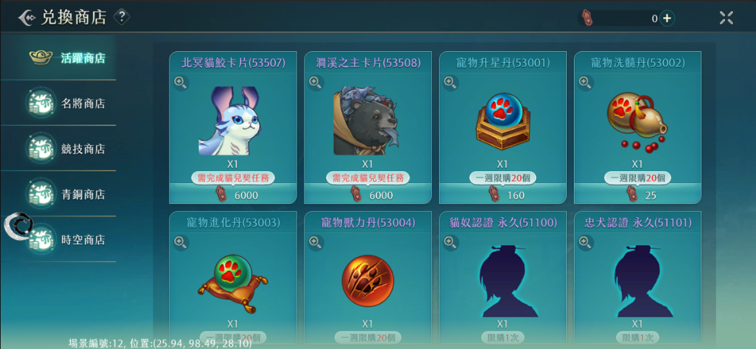

時空戰場規則

時空戰場地圖

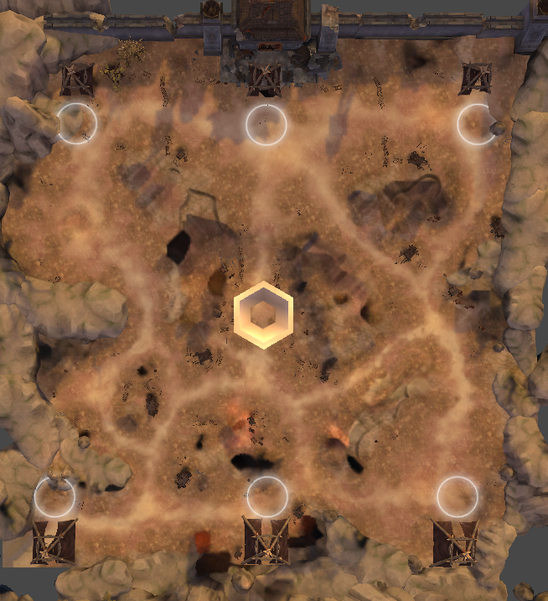

1
 |  |  | 1 | 出兵，復活點，兩邊各有三個

 |  |  | 2 | 礦井，產出白銀和黃金
5
 |  |  | 3 | 黃金，撿回去出兵點會召喚一個名將，黃金會出現在距離兩邊陣營相同的地點

 |  |  | 4 | 白銀，撿回去出兵點會召喚一個小兵，白銀會輪流出現在靠近我方和靠近敵方的地點

 |  |  | 5 | 得分點
 |  |  |  | 玩家，小兵，名將站在此處會累積進度條，累積滿以後得分，玩家名將會回到對面己方的復活點，小兵消失
 |  |  |  | 點上己方人數越多累積速度越快

2

3
 |  |  |  | ↓站在對方得分點上累積進度條，己方人數越多累積越快 |  |  | ↓累積完成，得分，玩家，名將會到對面復活點，小兵消失
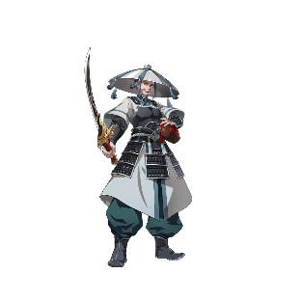


4


時空戰場規則：進入與勝負條件

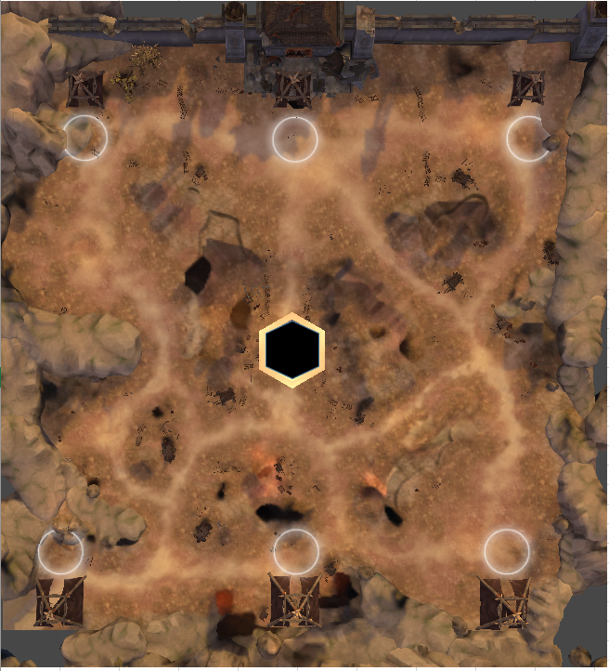

 | 1 | 進入戰場後玩家出現在自己陣營如圖所示的位置

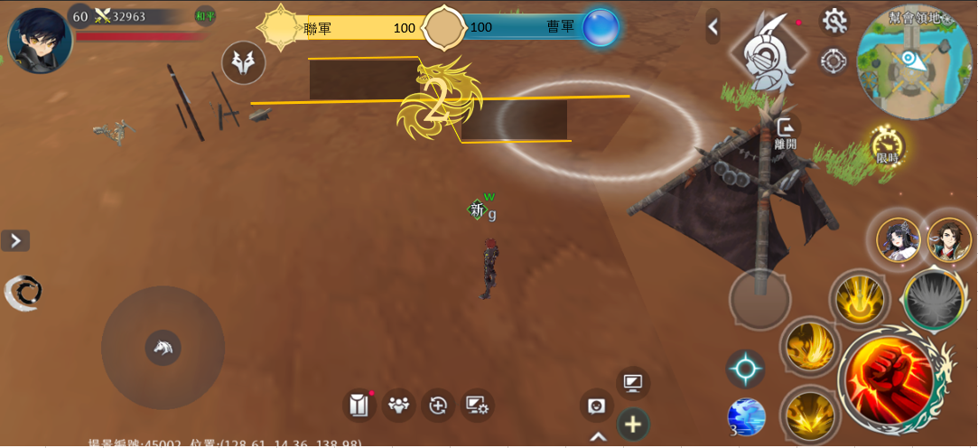

 |  |  |  |  | 2 | 雙方陣營積分條
 |  |  |  |  |  | 在對方陣營的分區踩滿獲得100分，先獲得3000分或者20分鐘結束積分高的陣營獲勝
 |  |  |  |  |  | 一個人累積滿需要7秒，每多一個人一起累積，減少0.5秒，但最少需要3秒
 |  |  |  |  |  | 在累積時可以操作，但離開得分區會倒退0.5秒的進度

 |  |  |  |  | 3 | 倒數5秒後可以操作

 |  |  |  |  |  | 極限情況：
 |  |  |  |  |  | 一方不動，另一方獲勝約需要8min
 |  |  |  |  |  | 雙方不動20min後雙方平手

時空戰場規則：得分

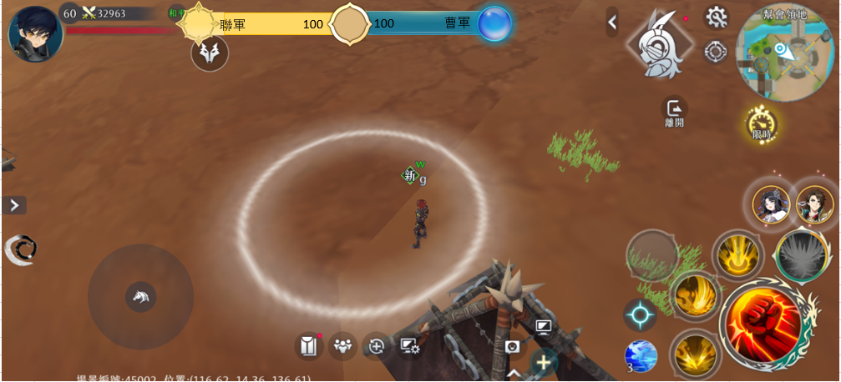

 |  |  |  |  |  | 對方得分區上有己方單位，進度條累積中，己方陣營的人數越多，累積越快

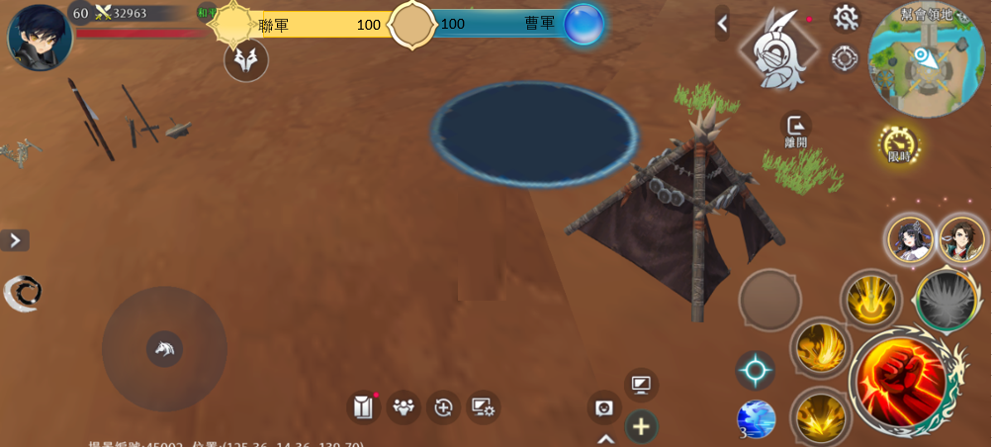

 |  |  |  |  |  | 進度條累積滿，己方陣營獲得100積分，此時得分區上的玩家和名將回到己方陣營得分區，小兵消失
 |  |  |  |  |  | 得分後得分區累積進度歸零，可以再次踩滿獲得積分

 |  |  |  |  |  | 累積過進度條的得分區上沒有己方單位時，進度條倒退

時空戰場規則：召喚單位

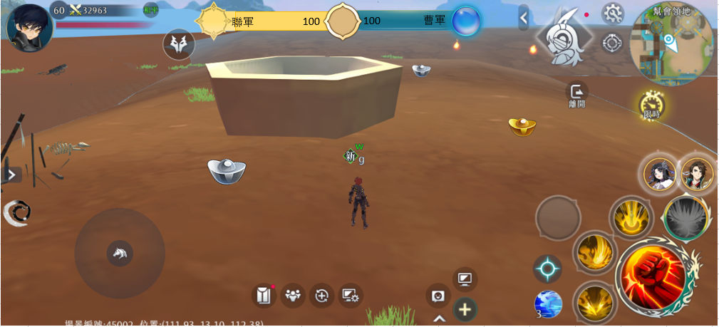

 |  |  |  |  | 1 | 地圖中央有一個礦井，會產出白銀和黃金
 |  |  |  |  |  | 白銀會輪流出現在靠近我方和敵方的位置
 |  |  |  |  |  | 黃金在每次一方落後於另一方700分後，會出現在靠近落後方的位置
 |  |  |  |  |  | 例：
 |  |  |  |  |  | A0分，B700分，黃金出現在靠近A的地方，A0分，B1400分，黃金再次出現在靠近A的地方

 |  |  |  |  |  | A2100分，B1400分，黃金出現在靠近B的地方

 |  |  |  |  | 2 | 玩家靠近以後可以讀條撿起白銀和黃金

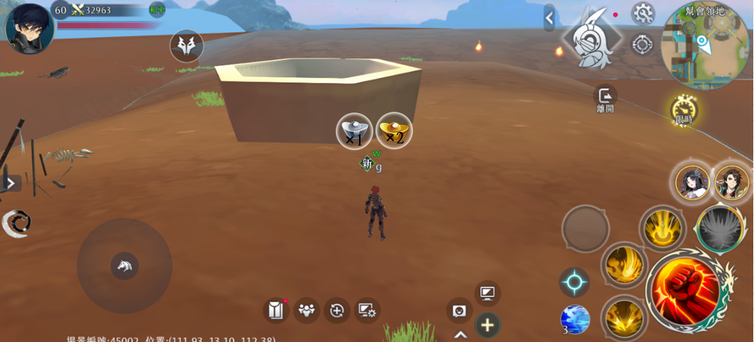

 |  |  |  |  | 3 | 讀條完成後有圖標顯示玩家持有的貨幣和數量，持有的數量沒有上限


被擊殺

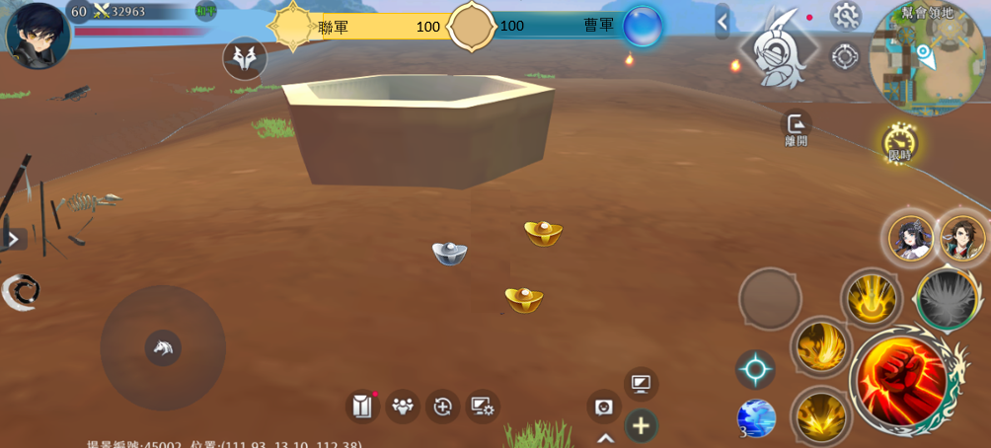

 |  |  |  |  | 4 | 持有貨幣的玩家被擊殺後，貨幣會四散在原地

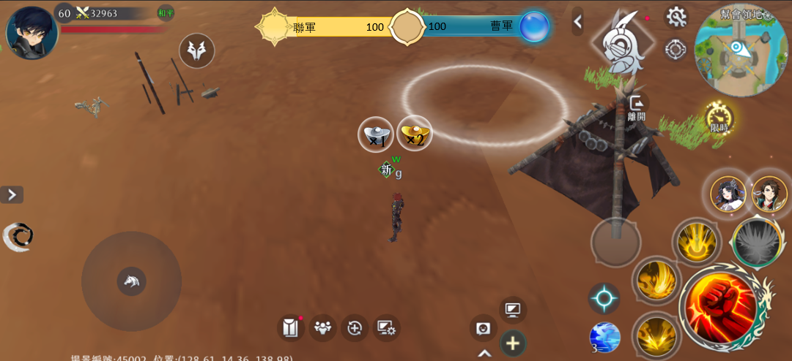

 |  |  |  |  | 5 | 持有貨幣的玩家可以回到己方陣營提交，讀條完成提交全部持有貨幣

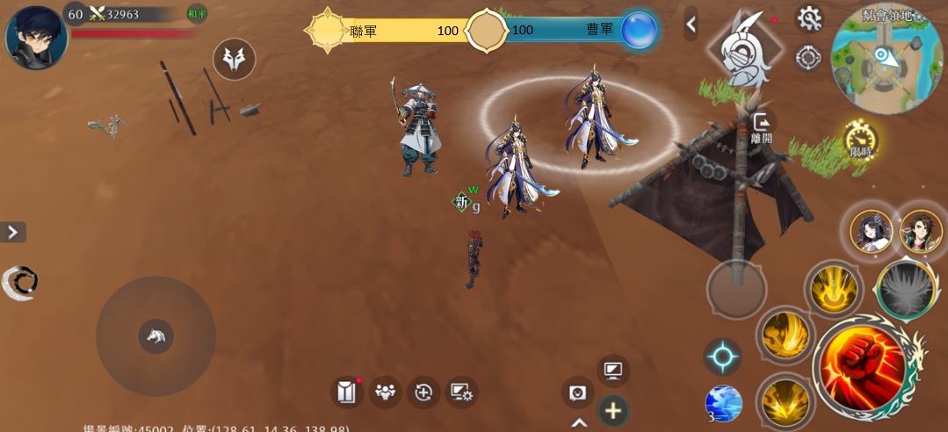

 |  |  |  |  | 6 | 成功提交一個白銀，召喚一個小兵，小概率改爲召喚一個名將，提交一個黃金，召喚一個名將

 |  |  |  |  | 7 | 召喚出的單位攻擊附近的敵人，沒有敵人會前往最近的的分區，可以被擊殺，小兵得分後消失，名將得分後回到己方復活點

 |  |  |  |  | 8 | 一個陣營可召喚的單位，可擁有的名將暫無上限

時空戰場結算

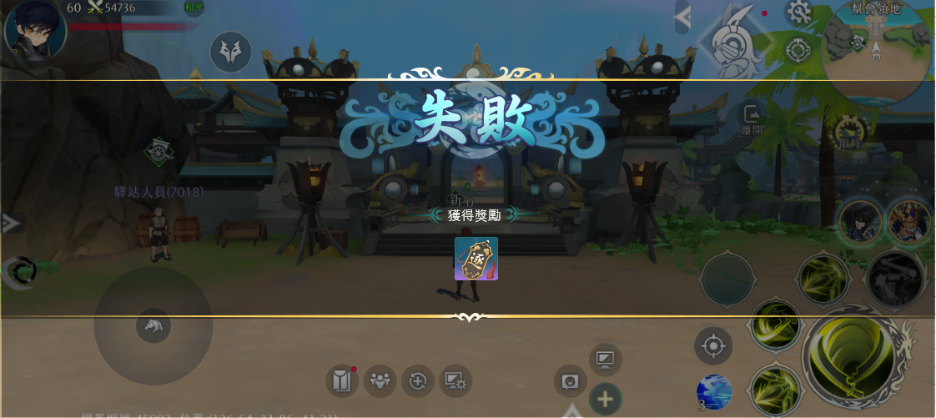

 |  |  |  |  | 1 | 失敗方獲得？逐鹿令
 |  |  |  |  |  | 平手顯示平手但獎勵根據失敗發放

 |  |  |  |  | 2 | 獲勝方獲得？逐鹿令

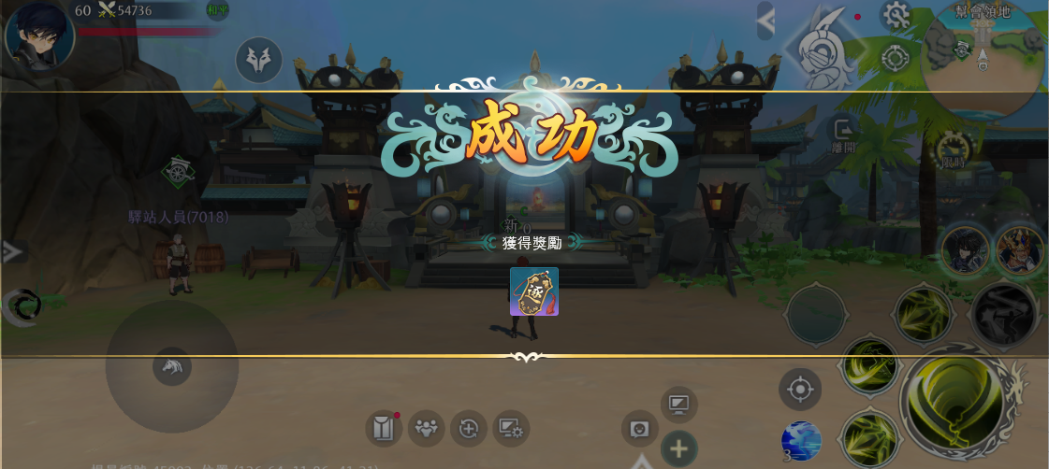

時空戰場顯示

1
2

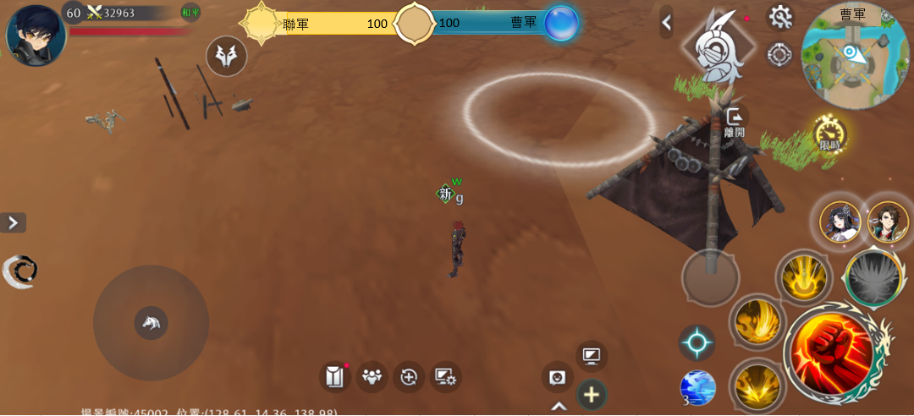
 |  |  |  |  | 1 | 積分條

 |  |  |  |  | 2 | 小地圖顯示曹軍/聯軍

 |  |  |  |  | 3 | 小地圖顯示得分區，帳篷，礦井

